Sheet1
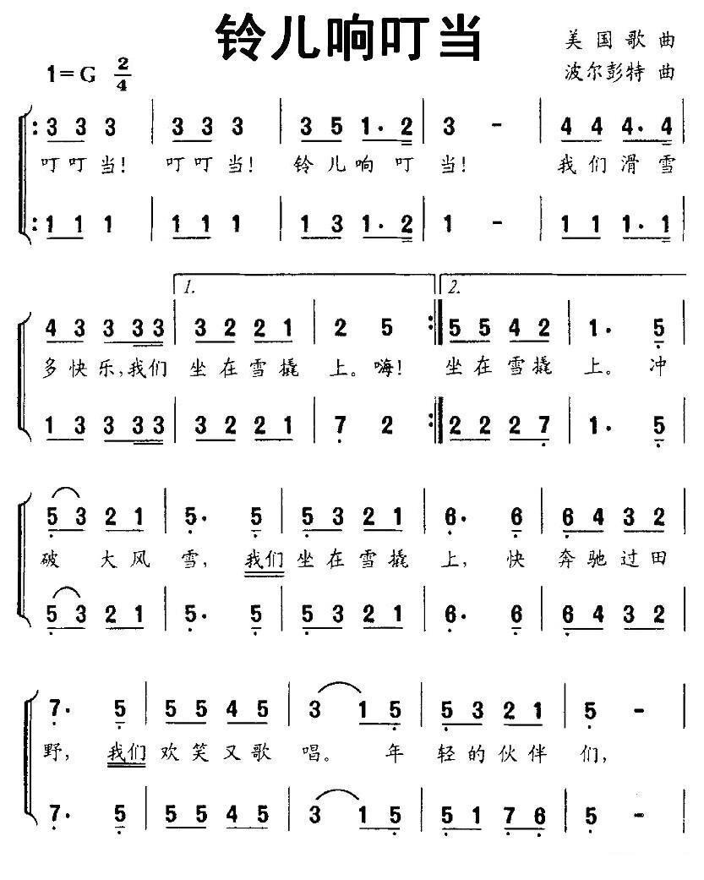
音符 | 频率(Hz) | 周期(us) | 周期/2(us) | 重装载值 | 索引
1 | 262 | 3816.7938931 | 1908 | 63618 | 1
#1 | 277 | 3610.1083032 | 1805 | 63721 | 2
2 | 294 | 3401.3605442 | 1701 | 63825 | 3
#2 | 311 | 3215.4340836 | 1608 | 63918 | 4
3 | 330 | 3030.3030303 | 1515 | 64011 | 5
4 | 349 | 2865.3295129 | 1433 | 64093 | 6
#4 | 370 | 2702.7027027 | 1351 | 64175 | 7
5 | 392 | 2551.0204082 | 1276 | 64250 | 8
#5 | 415 | 2409.6385542 | 1205 | 64321 | 9
6 | 440 | 2272.7272727 | 1136 | 64390 | 10
6# | 466 | 2145.9227468 | 1073 | 64453 | 11
7 | 494 | 2024.291498 | 1012 | 64514 | 12
1 | 523 | 1912.0458891 | 956 | 64570 | 13
#1 | 554 | 1805.0541516 | 903 | 64623 | 14
2 | 587 | 1703.5775128 | 852 | 64674 | 15
#2 | 622 | 1607.7170418 | 804 | 64722 | 16
3 | 659 | 1517.4506829 | 759 | 64767 | 17
4 | 698 | 1432.6647564 | 716 | 64810 | 18
#4 | 740 | 1351.3513514 | 676 | 64850 | 19
5 | 784 | 1275.5102041 | 638 | 64888 | 20
#5 | 831 | 1203.3694344 | 602 | 64924 | 21
6 | 880 | 1136.3636364 | 568 | 64958 | 22
6# | 932 | 1072.9613734 | 536 | 64990 | 23
7 | 988 | 1012.145749 | 506 | 65020 | 24
1 | 1046 | 956.02294455 | 478 | 65048 | 25
#1 | 1109 | 901.71325518 | 451 | 65075 | 26
2 | 1175 | 851.06382979 | 426 | 65100 | 27
#2 | 1245 | 803.21285141 | 402 | 65124 | 28
3 | 1318 | 758.72534143 | 379 | 65147 | 29
4 | 1397 | 715.81961346 | 358 | 65168 | 30
#4 | 1480 | 675.67567568 | 338 | 65188 | 31
5 | 1568 | 637.75510204 | 319 | 65207 | 32
#5 | 1661 | 602.04695966 | 301 | 65225 | 33
6 | 1760 | 568.18181818 | 284 | 65242 | 34
6# | 1865 | 536.19302949 | 268 | 65258 | 35
7 | 1976 | 506.07287449 | 253 | 65273 | 36

